Kansi
Vastuurajoitus
Suomen Tilintarkastajat ry on laatinut tämän laadunhallintajärjestelmä-työrkirjan jäsenten hyödynnettäväksi. Työkirja ei ole sitova.
Työkirjaa tulee räätälöidä tilintarkastajan omaan toimintaan soveltuvaksi.
Työkirjaa käyttävä tilintarkastaja vastaa siitä, että hänen rakentamansa oma laadunhallintajärjestelmä on standardien, säädösten ja määräysten mukainen.
LAADUNHALLINTAJÄRJESTELMÄ
N.N, _HT-tilintarkastaja
Tämä versio on voimassa alkaen__.___.202_
Laadunhallintajärjestelmän arviointi on suoritettu__.___.202_

Kuviot
Laadunhallintajärjestelmän osa-alueet kuiviona ja prosessina (Lähde: IAASB) | 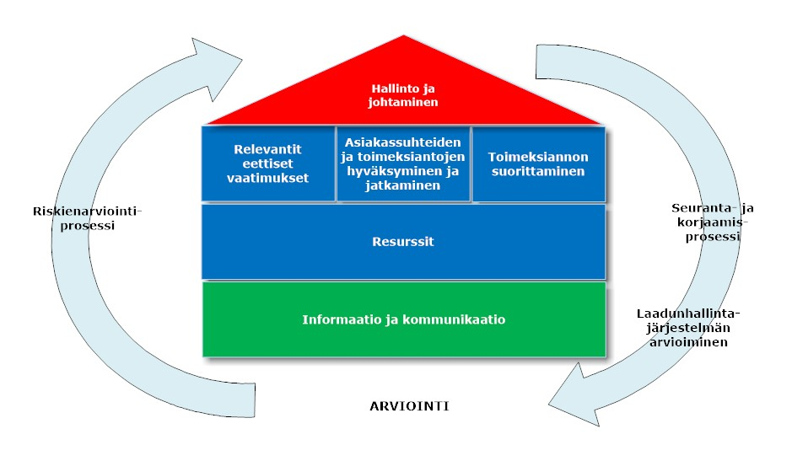

Kuvaus LHJ:n sisällöstä | 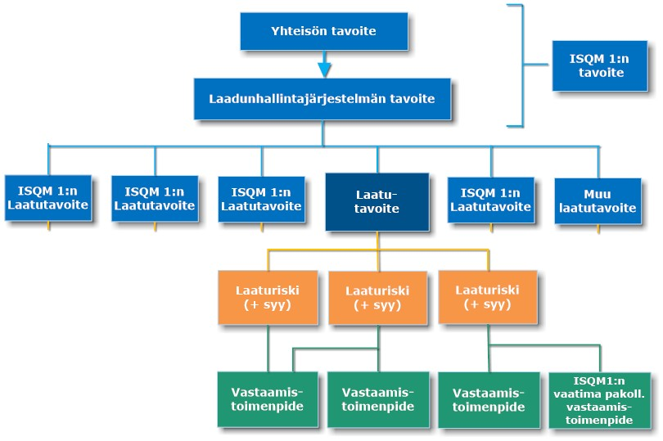

Riskienarviointiprosessi (Lähde: IAASB) | 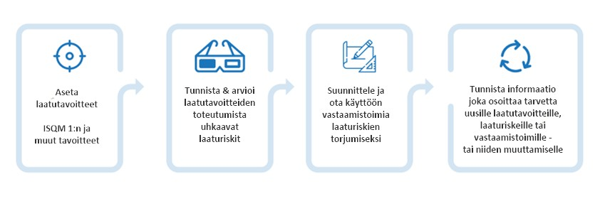

Tavoitteet | 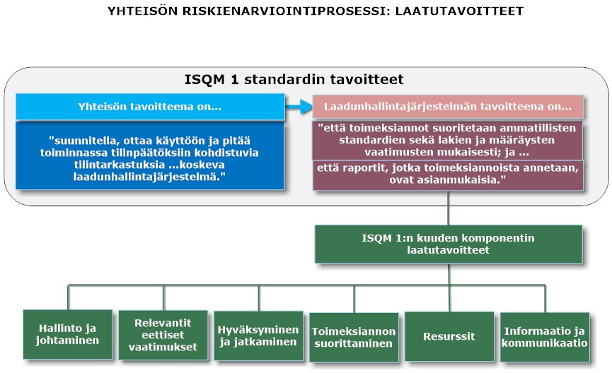

Laaturiskien tunnistaminen ja arvioiminen prosessina | 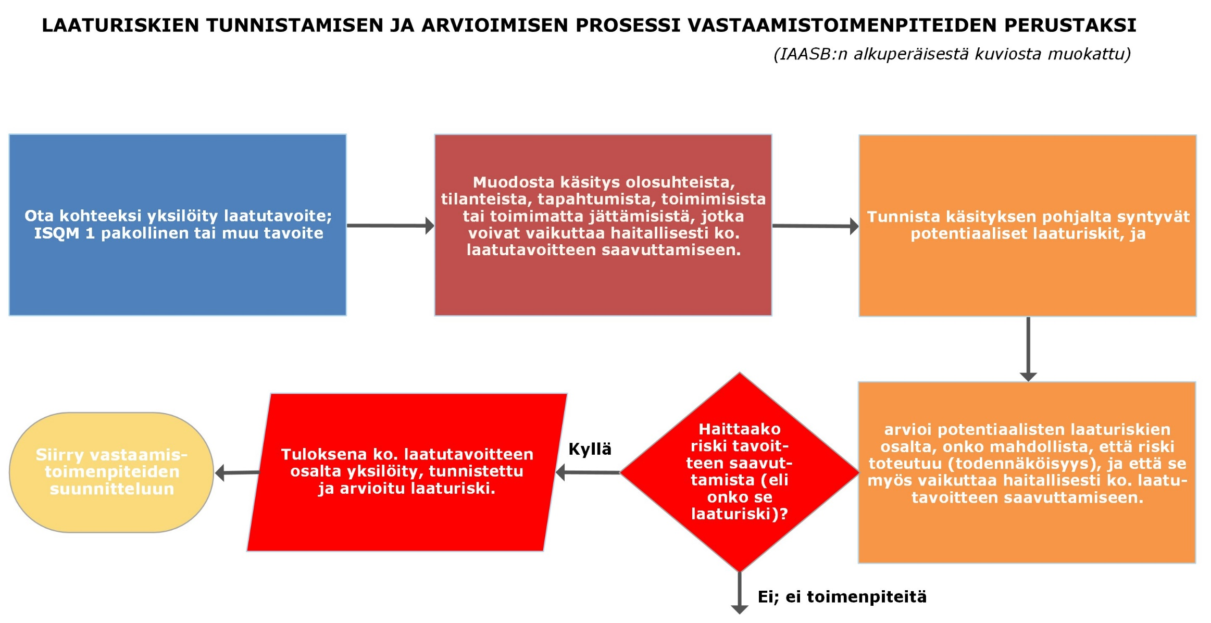

Laaturiskien tunnistaminen ja arvioiminen prosessina - esimerkki | 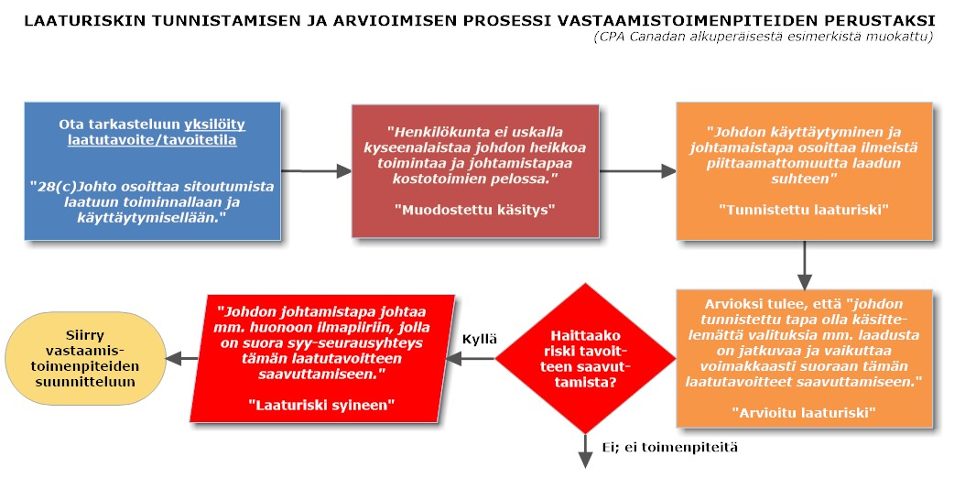

Seurantaprosessi | 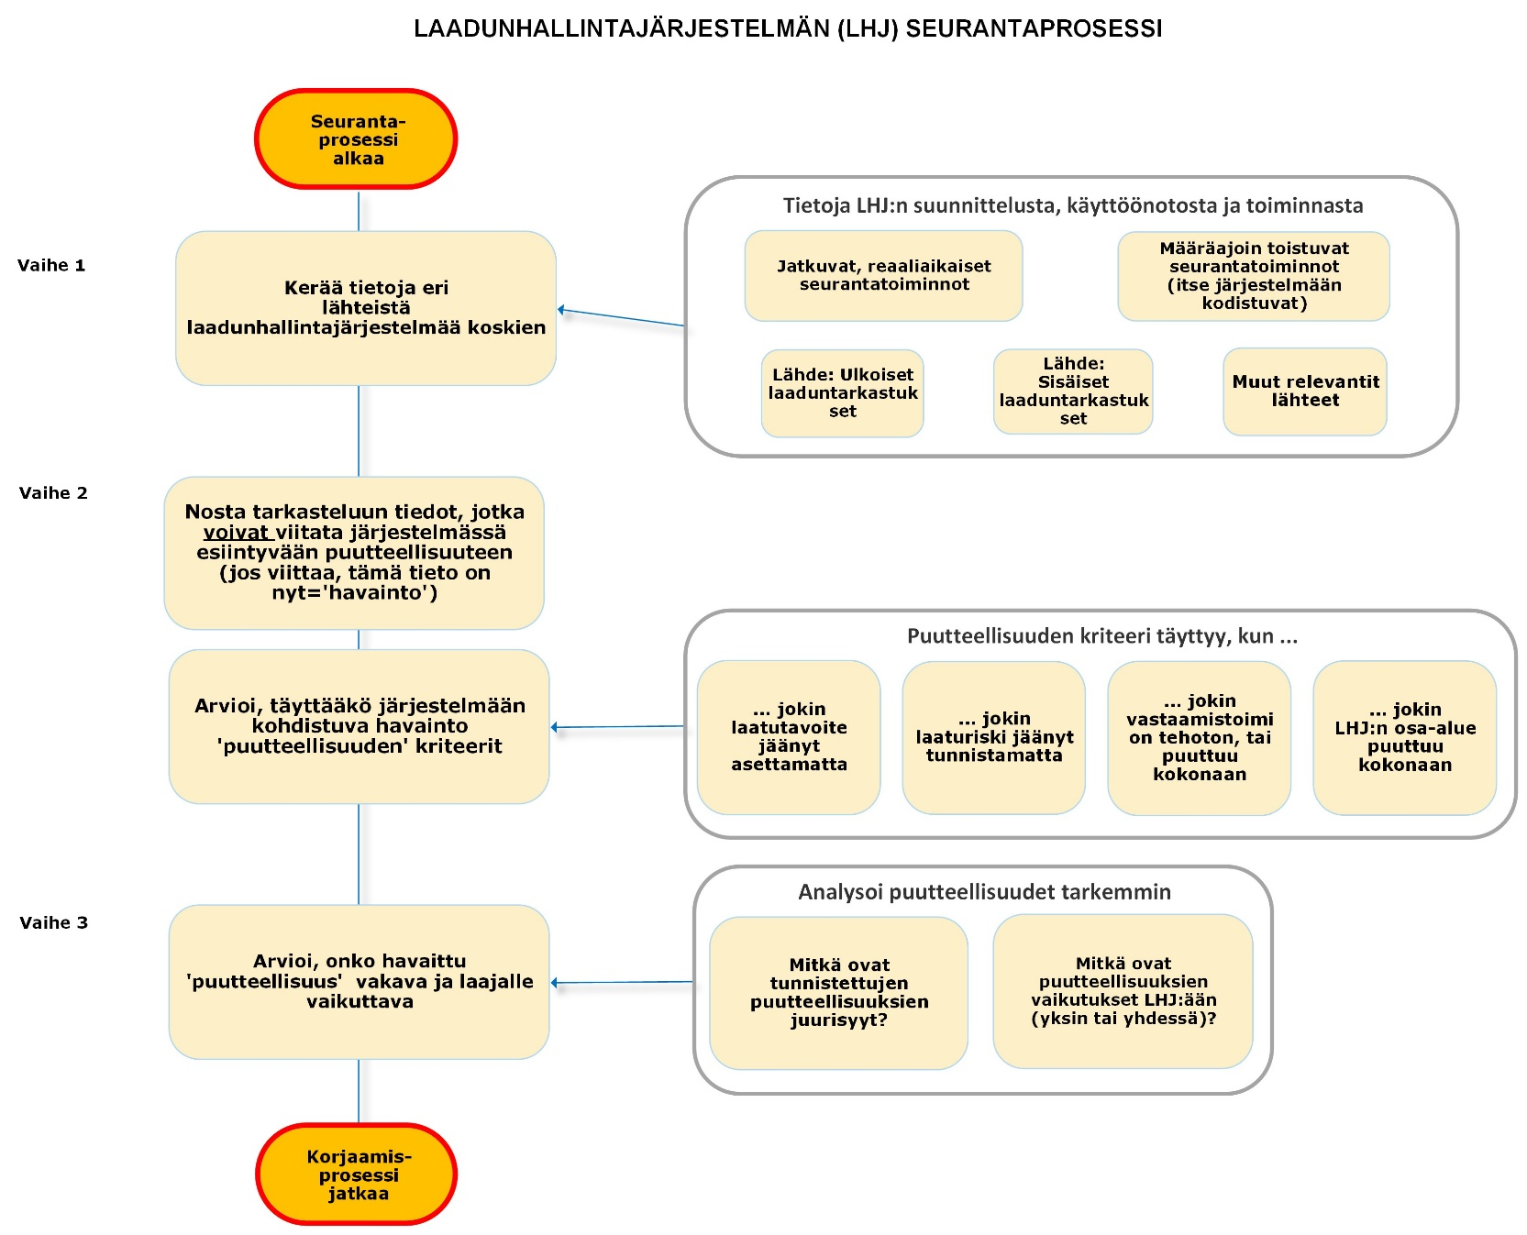

Puutteellisuudet | 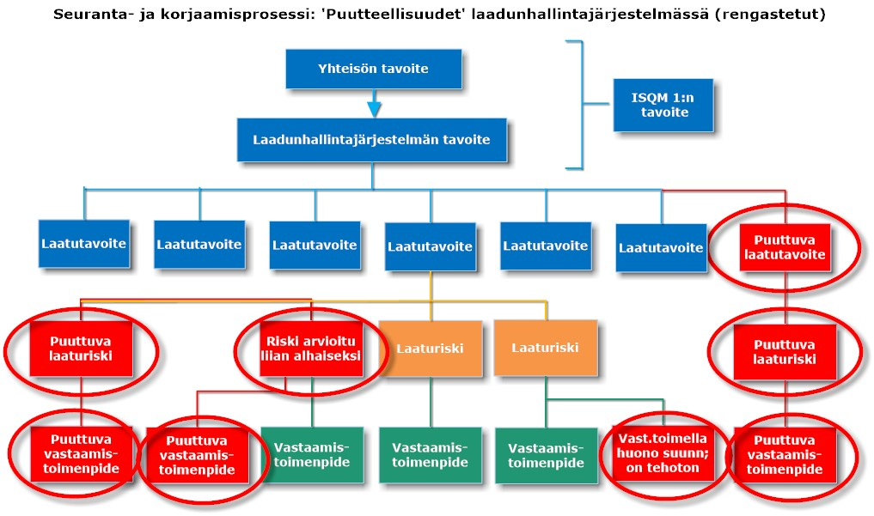

Henkilöstöryhmät | 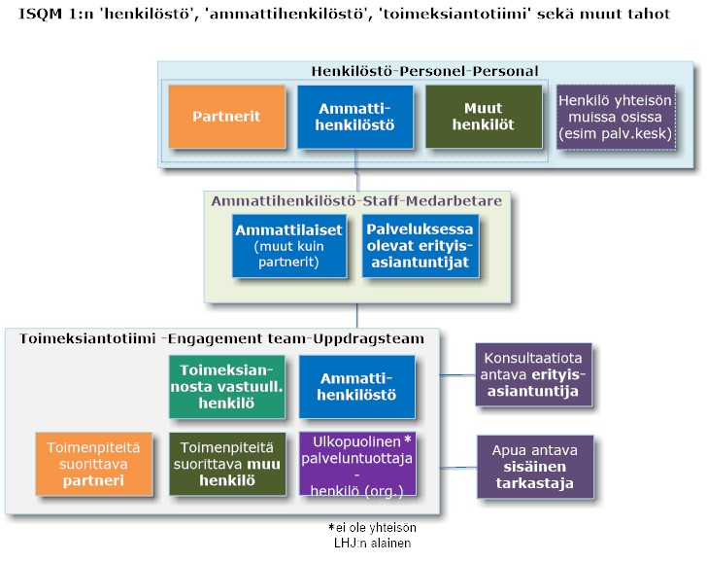

Käyttöohje-käsittelysuunta | 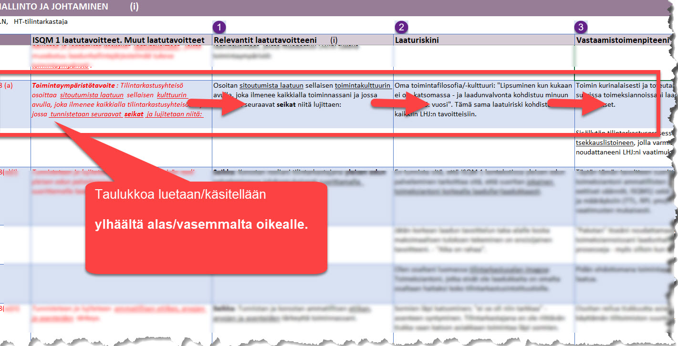

Käyttöohje-työkirja | 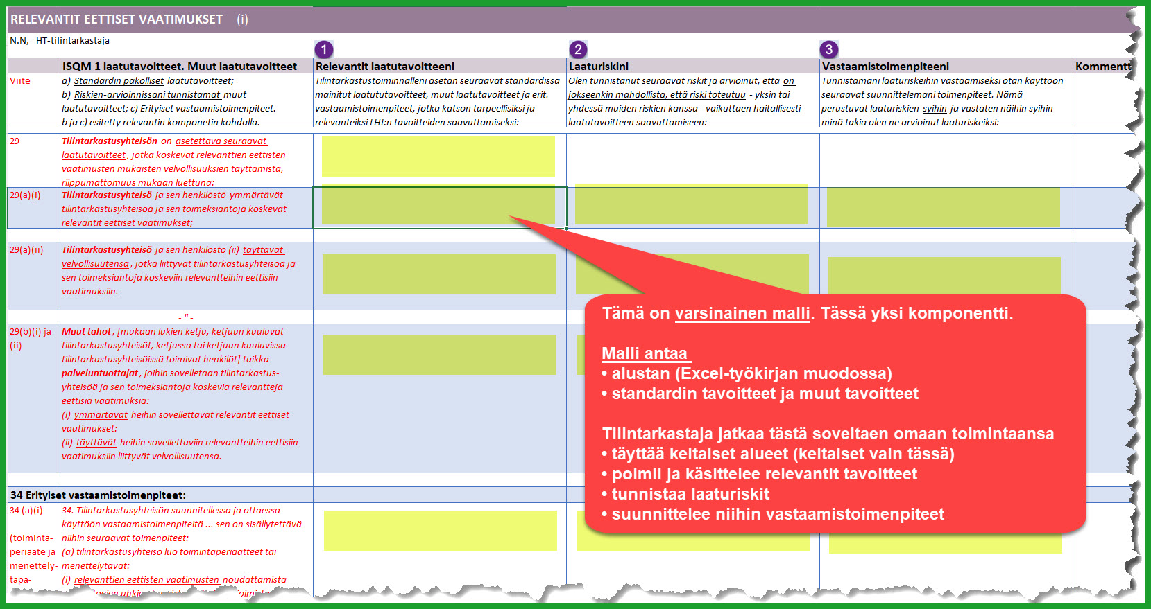

Käyttöohje-esimerkki | 